Sheet3
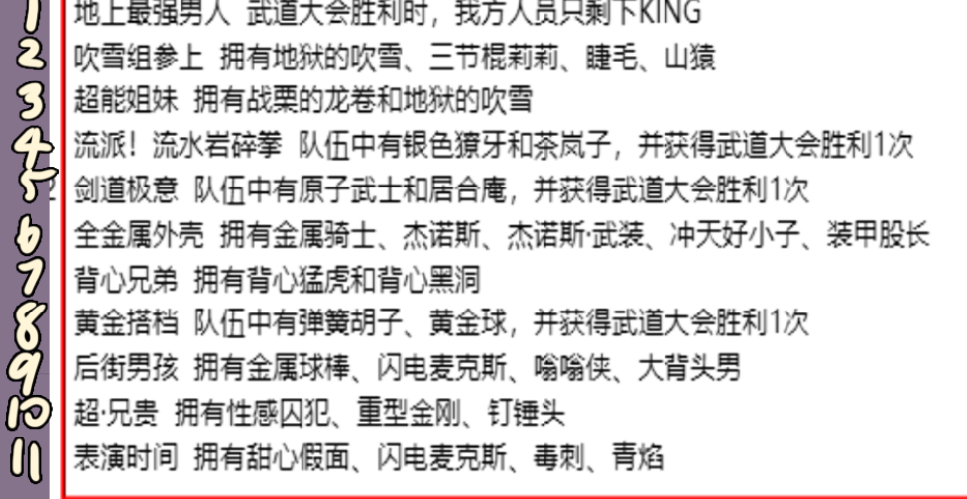
340500001 | icon_Head frame_1 | 基础头像框
340500002 | icon_Head frame_2 | 基础头像框
340500003 | icon_Head frame_3 | 基础头像框
340500004 | icon_Head frame_4 | king
340500005 | icon_Head frame_5 | 背心尊者
340500006 | icon_Head frame_6 | 黑光
340500007 | icon_Head frame_7 | 僵尸男
340500008 | icon_Head frame_8 | 杰诺斯
340500009 | icon_Head frame_9 | 金属骑士
340500010 | icon_Head frame_10 | 金属球棒
340500011 | icon_Head frame_11 | 龙卷
340500012 | icon_Head frame_12 | 警犬侠
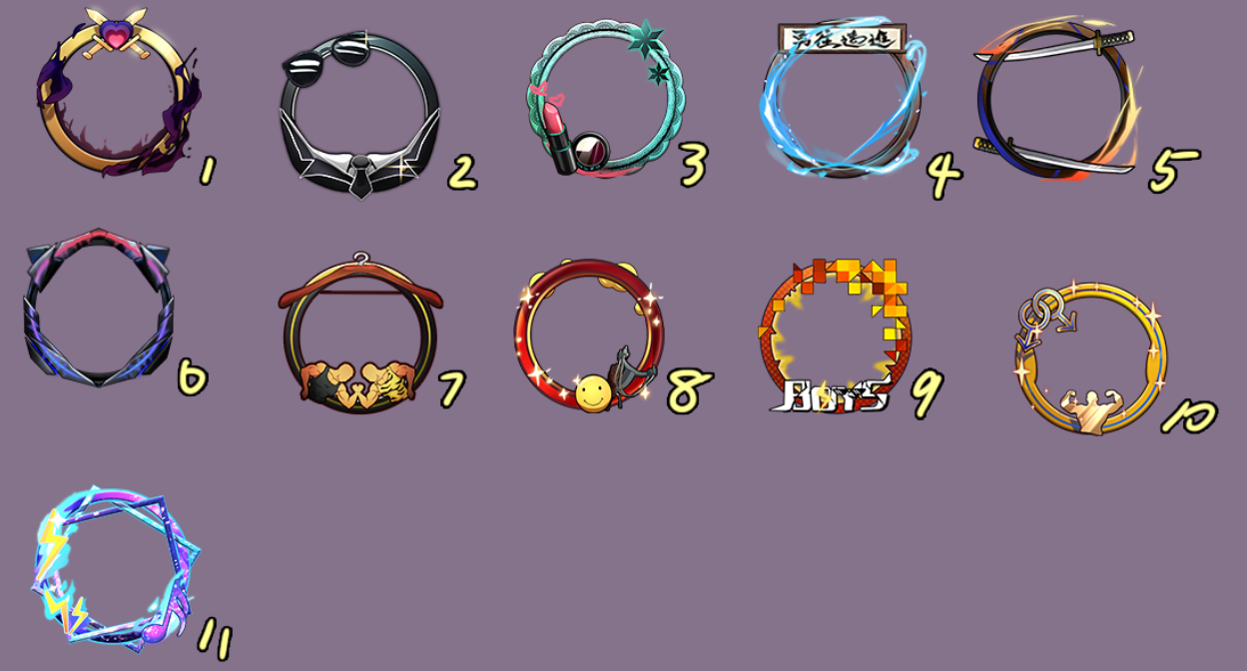
340500013 | icon_Head frame_13 | 童帝
340500014 | icon_Head frame_14 | 性感囚犯
340500015 | icon_Head frame_15 | 银色獠牙
340500016 | icon_Head frame_16 | 原子武士
340500017 | icon_Head frame_17 | 猪神
340500018 | icon_Head frame_18 | QQ渠道专属
340500019 | icon_Head frame_19 | 微信渠道专属
340500020 | icon_Head frame_20 | 背心兄弟
340500021 | icon_Head frame_21 | 表演时间
340500022 | icon_Head frame_22 | 超·兄贵
340500023 | icon_Head frame_23 | 超能姐妹
340500024 | icon_Head frame_24 | 地上最强男人
340500025 | icon_Head frame_25 | 后街男孩
340500026 | icon_Head frame_26 | 黄金搭档
340500027 | icon_Head frame_27 | 剑道极意
340500028 | icon_Head frame_28 | 流派！流水碎岩拳
340500029 | icon_Head frame_29 | 全金属外壳
340500030 | icon_Head frame_30 | 吹雪组参上

